상품제안서
튜브(비치)컵홀더 | 상품코드: F27356

 |  |  |  |  |  |  | 02-412-0044 | www.easy1.co.kr
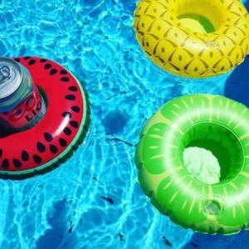

【상세/제작정보】 | 인쇄및 포장 별도 문의.

【인쇄/포장옵션】 | 실크, 기타 / 포장불가능

【공급단가】 | 수량 | 1,000~ | 2,000~ | 3,000~ | 5,000~ | 10,000~
*VAT별도 | 단가 | 1,440원 | 1,410원 | 1,380원 | 1,350원 | 1,320원

【상품 URL】 | http://www.easy1.co.kr/src/goods_detail.php?gdno=27356

